API処理仕様
機能ID:MALSCSR1R0 出荷日別エリア別出荷件数集計_参照API |  | API処理仕様 |  | 担当者 | 日付
 |  |  | 作成 | LKG朱 | 2021-01-20
 |  |  | 更新 | LKG朱 | 2021-07-27

【ToBe外部設計】
関連APIIDについては
採番後、変更する
処理№ | 処理名 | 処理概要 | 関連APIID | 参照情報
A | API処理
A-1 | APIリクエスト受付 | APIリクエストを受け付ける。 | - | 「リクエスト項目説明」参照
・リクエストパラメータを条件に抽出
・REC数は、出荷先コード、出荷件数集計表示区分でグルーピング
・前当：調達方法区分を条件に加えて、在庫品数量、製作品数量をそれぞれ集計
・当当：在庫品数量を集計
・直送：ストーク直送品数量を集計
・届け先数は、出荷先コード、出荷件数集計表示区分、得意先コード、配送先コードでDISTINCTし、レコード数をカウント
・合計、小計は、それぞれ上記で集計した件数から算出
A-2 | エリアマスタ参照API呼出 | 1. エリアマスタ参照APIを呼び出す 1-1: エリアマスタ情報の取得 | xxx999x9: エリアマスタ参照API | 「API処理仕様(詳細)」参照 表＿エリアマスタ参照API |  | ver1.1.7
A-3 | 置場マスタ参照API呼出 | 1. 置場マスタ参照APIを呼び出す 1-1: 置場マスタ情報の取得 | xxx999x9: 置場マスタ参照API | 「API処理仕様(詳細)」参照 表＿置場マスタ参照API
・前当、当当、緊急、直送のREC数
・RC出荷（前当、当当、緊急）、直送の届け先数
・取得したデータからエリア（置場）毎に合計REC数、届け先数を算出
・リクエストの現法コードから国内領域、海外領域のサマリーを算出
・データの並び替え
A-4 | 出荷日別エリア別受注件数集計テーブルSQL参照 | 1. 出荷日別エリア別出荷件数集計にSQLを発行する 1-1: 出荷日別エリア別出荷件数集計情報REC数の取得 1-2: 出荷日別エリア別出荷件数集計情報届け先数の取得 2. 1で取得した情報から以下項目の算出を行う 2-1: 出荷先エリアコード単位でのRC出荷のREC数小計、合計のREC数、届け先数を算出 2-2: リクエストの現法コードから国内、海外の小計を算出 2-3: 国内＋海外の合計を算出 3. データの並び替え 3-1: A-2、A-3で取得したデータをエリア（エリアコード昇順）、置場（置場コード昇順）の順に並び替える 3-2: 3-1の一覧に、1、2で取得した情報を紐付け、国内（リクエストの現法）、国内サマリー、海外（現法、出荷先エリアコードの昇順ソート）、海外サマリー、国内＋海外サマリーの順に並べる 3-3: 3-1の一覧に紐付くデータが存在しない場合、各項目に空文字「""」を設定 | - | 「API処理仕様(詳細)」参照 表_出荷日別エリア別出荷件数集計情報REC数の取得 表_出荷日別エリア別出荷件数集計情報届け先数の取得 |  | ver1.1.2 ver1.1.8 ver1.2.0 ver1.2.6
A-5 | APIレスポンス | APIレスポンスを出力する。 | - | 「レスポンスデータマッピング仕様」参照

API処理仕様(詳細)
【ToBe外部設計】
APIID、各種コード値については採番後、変更する
 |  |  | API処理仕様(詳細） |  |  |  | 担当者 | 日付
 |  |  |  |  |  | 作成 | LKG朱 | 2021-01-20
 |  |  |  |  |  | 更新 | LKG朱 | 2021-07-27
...
【ToBe外部設計】
AsIs画面で表示されているMC置場コード「31（有償支給 （配線は３１））、32（有償支給 （ホワイトは３２））」は、ToBeでは表示されない（得意先属性のため）。
「21（海外現地法人扱い）」は表示対象。
 |  |  |  | 呼出方式 | 同期
 |  | 項目名 |  | 設定値・編集仕様 |  |  |  |  | ver1.1.2
 |  | 現法コード |  | 固定値：MJP |  |  |  |  | ver1.1.7
 |  | エリア区分 |  | 固定値：3 （出荷仕分用エリア） |  |  |  |  | ver1.1.7
 |  |  |  |  |  |  |  |  | ver1.2.1
...
 |  |  |  |  |  |  |  |  | ver1.1.5 ver1.1.7
...
ソート順 | エリアコード 昇順 |  |  |  |  |  |  |  | ver1.1.7

表＿置場マスタ参照API
APIID | xxx999x9 |  |  | 呼出方式 | 同期
リクエスト項目設定 | No. | 項目名 |  | 設定値・編集仕様 |  |  |  |  | ver1.1.2 リクエスト項目から置場マスタを削除
 | 1 | 現法コード |  | 置場マスタ.現法コード ≠ MJP
【ToBe外部設計】
リクエスト仕様で「≠」の実現はできないので、マスタの設計が終わる後に変更予定。
 |  |  |  |  |  |  |  |  | ver1.2.1
【確認事項】
置場マスタから取得する名称について、以下のどの項目が良いでしょうか？
置場名
置場名（現地語）
置場略称（現地語） ※応答項目に含まれていないため必要な場合調整が必要
※エリアは「エリア名（現地語）」を取得
レスポンス項目 | 【共通部】
 | 現法コード
 | 【置場明細部 ※明細件数分繰り返し】
 | 置場コード、置場名
想定抽出条件 | リクエスト項目と同項目が一致する置場マスタデータ

ソート順 | 置場コード 昇順

表_出荷日別エリア別出荷件数集計情報REC数の取得 |  |  |  |  |  |  |  |  | ver1.2.6
Source ID | xxx999x9
操作種別 | 検索
テーブル名(論理名) | 出荷日別エリア別出荷件数集計 |  |  |  | テーブル名(物理名)
検索条件 | No. | 項目名 |  |  | 設定値・編集仕様
 |  |  |  |  | エリアコード単位での集計 | 置場コード単位での集計
※複数項目は | 1 |  | 現法コード |  | リクエストの現法コード
inで指定予定 | 2 |  | VSD |  | リクエストの出荷日
 | 3 |  | 置場コード |  | リクエストの出荷センター
 | 4 |  | 削除フラグ |  | 固定値：0

 |  |  |  |  | 物理名 | 編集条件
 |  |  |  |  |  | 出荷先エリアコード
 |  |  |  |  |  | 出荷日別エリア別出荷件数集計表示区分 = "0" かつ、調達方法区分 = "01" の場合、集計値を合計
2021/07/21
出荷日別エリア別出荷件数集計表示区分の値については、お客様検討中のため変更される可能性があります
 |  |  |  |  |  | 出荷日別エリア別出荷件数集計表示区分 = "0" かつ、調達方法区分 = "02"、"03"、"04" の場合、集計値を合計
 |  |  |  |  |  | 出荷日別エリア別出荷件数集計表示区分 = "1" かつ、調達方法区分 = "01" の場合、集計値を合計
 |  |  |  |  |  | 出荷日別エリア別出荷件数集計表示区分 = "2" かつ、調達方法区分 = "01" の場合、集計値を合計
 |  |  |  |  |  | 出荷日別エリア別出荷件数集計表示区分 = "3" かつ、調達方法区分 = "01" の場合、集計値を合計
 |  |  |  |  |  | 出荷日別エリア別出荷件数集計表示区分 = "4" かつ、調達方法区分 = "01" の場合、集計値を合計
 |  |  |  |  |  | 出荷日別エリア別出荷件数集計表示区分 = "8" かつ、調達方法区分 = "01" の場合、集計値を合計
 |  |  |  |  |  | 出荷日別エリア別出荷件数集計表示区分 = "9" かつ、調達方法区分 = "01" の場合、集計値を合計
...
 |  |  |  |  |  |  |  |  | ver1.2.6
...
 |  |  |  |  | テーブル名(物理名)
 |  |  |  |  | 設定値・編集仕様
 |  |  |  |  | エリアコード単位での集計 | 置場コード単位での集計
 |  |  |  |  | リクエストの現法コード
 |  |  |  |  | リクエストの出荷日
 |  |  |  |  | リクエストの出荷センター
 |  |  |  |  | 固定値：0

2021/07/21
出荷日別エリア別出荷件数集計表示区分の値については、お客様検討中のため変更される可能性があります
 |  |  |  |  | 物理名 | 編集条件
 |  |  |  |  |  | 出荷先エリアコード
 |  |  |  |  |  | 出荷日別エリア別出荷件数集計表示区分 = "0" ※前当 または、 出荷日別エリア別出荷件数集計表示区分 <> "0" かつ、調達方法区分 = "01" ※当当１～４、緊急出荷 のレコード件数を集計
 |  |  |  |  |  | 出荷日別エリア別出荷件数集計表示区分 = "9" かつ、調達方法区分 = "01" のレコード件数を集計
...
 |  |  |  |  |  |  |  |  | ver1.1.8 ver1.2.0
...
 |  |  |  |  | テーブル名(物理名) |  |  |  | ver1.2.0
...
 |  |  |  |  |  |  |  |  |  | ver1.1.2 テーブル名称変更対応 出荷REC → 当当区分別受注集計
...
 |  |  |  |  | テーブル名(物理名)
 |  |  |  |  | 設定値・編集仕様
...
 |  |  | 現法コード |  | リクエストの現法コード
 |  |  | 置場コード |  | リクエストの出荷センター
 |  |  | VSD |  | リクエストの出荷日
 |  |  | 出荷仕分け用エリアコード |  | エリアマスタ参照API の レスポンス．エリアコード |  |  |  | ver1.1.7
検索条件と検索項目は現時点の想定。
DB項目確定後に修正予定。
海外の場合の、出荷仕分け用エリアコードに該当する項目・値を確認
 |  |  | 削除フラグ |  | 固定値：0
...
 |  |  | 現法コード |  | 置場マスタ参照API の レスポンス．現法コード
 |  |  | 置場コード |  | 置場マスタ参照API の レスポンス．置場コード
 |  |  | VSD |  | リクエストの出荷日
 |  |  | 出荷仕分け用エリアコード |  | 置場マスタ参照API の レスポンス．置場コード
 |  |  | 削除フラグ |  | 固定値：0
 |  |  |  |  | 物理名 | 編集条件
 |  |  |  | 置場コード
 |  |  | [前当エリア] |  |  | 当当区分別受注集計表示区分＝0(前当) |  |  |  | ver1.0.8 ※当当区分⇒出荷REC表示区分
 |  |  |  | 前当在庫品 |  | （現法コード、置場コード、出荷仕分用エリアコード、当当区分別受注集計表示区分）でグループ化した在庫品数量の合計 |  |  |  | ver1.0.8 ※当当区分⇒出荷REC表示区分
 |  |  |  | 前当製作品 |  | （現法コード、置場コード、出荷仕分用エリアコード、当当区分別受注集計表示区分）でグループ化した製作品数量の合計 |  |  |  | ver1.0.8 ※当当区分⇒出荷REC表示区分
 |  |  | [当当1回目エリア] |  |  | 当当区分別受注集計表示区分＝2（当当１） |  |  |  | ver1.0.8 ※当当区分⇒出荷REC表示区分
 |  |  |  | 当当1回目在庫品 |  | （現法コード、置場コード、出荷仕分用エリアコード、当当区分別受注集計表示区分）でグループ化した在庫品数量の合計 |  |  |  | ver1.0.8 ※当当区分⇒出荷REC表示区分
 |  |  | [当当2回目エリア] |  |  | 当当区分別受注集計表示区分＝3（当当２） |  |  |  | ver1.0.8 ※当当区分⇒出荷REC表示区分
 |  |  |  | 当当2回目在庫品 |  | （現法コード、置場コード、出荷仕分用エリアコード、当当区分別受注集計表示区分）でグループ化した在庫品数量の合計 |  |  |  | ver1.0.8 ※当当区分⇒出荷REC表示区分
 |  |  | [当当3回目エリア] |  |  | 当当区分別受注集計表示区分＝4（当当３） |  |  |  | ver1.0.8 ※当当区分⇒出荷REC表示区分
...

チェック仕様
【ToBe外部設計】
メッセージIDについては
採番後、変更する
【ToBe外部設計】
エラータイプについては アーキ標準化後に 再確認する。
機能ID:MALSCSR1R0 出荷日別エリア別出荷件数集計_参照API |  |  | チェック仕様 |  |  |  |  |  | 担当者 | 日付
 |  |  |  |  |  |  |  | 作成 | LKG朱 | 2021-01-20
 |  |  |  |  |  |  |  | 更新 | LKG朱 | 2021-07-27

処理№ | 処理名 | 順番 | 項目名 | チェック名 | チェック内容 | タイプ | ﾒｯｾｰｼﾞID | メッセージ | メッセージ表示後処理 | 備考
A-1 | リクエストパラメータバリデーションチェック | 1 | 処理結果 | バリデーションチェック | リクエスト項目に対してバリデーションチェックを行う ※チェック内容は「リクエスト項目説明」シートを参照 | E | NSCSR1R0001E | ［項目値］に不正な値が入力されています。正しい値を入力してください。 | エラーメッセージをレスポンスにセットし処理を終了する。
A-2 | エリアマスタ参照API呼出 | 2 | APIレスポンス項目 ：処理結果 | API返却エラーチェック | エリアマスタ参照APIのレスポンスがエラーでないこと | E | NSCSR1R0002E | エリア情報の参照に失敗しました。 しばらくしてから再実行してもエラーとなる場合には、××にご連絡ください。 | エラーメッセージをレスポンスにセットし処理を終了する。 |  | ver1.1.2 ver1.1.7
A-3 | 置場マスタ参照API呼出 | 3 | APIレスポンス項目 ：処理結果 | API返却エラーチェック | 置場マスタ参照APIのレスポンスがエラーでないこと | E | NSCSR1R0003E | 置場情報の参照に失敗しました。 しばらくしてから再実行してもエラーとなる場合には、××にご連絡ください。 | エラーメッセージをレスポンスにセットし処理を終了する。 |  | ver1.0.7
A-4 | 出荷日別エリア別受注件数集計情報の取得 | 4 | SQL項目 ：処理結果 | 0件チェック | 出荷日別エリア別受注件数集計情報REC数取得SQLの処理結果が0件でないこと | E | NSCSR1R0004E | 指定の出荷日別エリア別受注件数集計情報に該当するデータは存在しません。 | エラーメッセージをレスポンスにセットし処理を終了する。 |  | ver1.0.7 ver1.1.4 ver1.2.0 ver1.2.6
 |  | 5 | SQL項目 ：処理結果 | 0件チェック | 出荷日別エリア別受注件数集計情報届け先数取得SQLの処理結果が0件でないこと | E |  | 指定の出荷日別エリア別受注件数集計情報に該当するデータは存在しません。 | エラーメッセージをレスポンスにセットし処理を終了する。 |  | ver1.2.6
【確認事項】
REC数が取得出来て、届け先数が0件のパターンは存在しませんが、チェック仕様の追加は必要でしょうか？
検索条件は同一、ヒットしたレコードの「集計値」の合計がREC数、レコード件数が届け先数（グルーピング条件の追加あり）

レスポンスデータマッピング仕様
 |  |  |  |  | 担当者 | 日付
 |  |  |  | 作成 | LKG朱 | 2021-01-20
 |  |  |  | 更新 | LKG朱 | 2021-07-27

繰返 | 必須 | 設定値 |  | 設定内容
 |  | 固定 | その他 |  |  |  | ver1.1.2
1 | 〇 | - | 〇 | リクエストの現法コード
1 | 〇 | - | 〇 | リクエストの出荷センター
1 | 〇 | - | 〇 | リクエストの出荷日
1 | 〇 | - | 〇
 |  | - | 〇
【確認事項】
論理名、物理名の見直しについて
参考資料
論物辞書20210708D (1).xlsx (ID:227814456)
論物名_トラン_千本ノック.xlsx (ID:228004887)
n |  | - | 〇 | リクエストの現法コードに紐付く出荷先エリアコード ※ エリアマスタ参照APIレスポンスのエリアコード |  |  | ver1.1.7 ver1.1.8 ver1.2.6
n |  | - | 〇 | リクエストの現法コードに紐付く出荷先エリア名 ※ エリアマスタ参照APIレスポンスのエリア名（現地語） |  |  | ver1.1.5 ver1.1.7 ver1.1.8 ver1.2.6
n |  | - | 〇 | 出荷日別エリア別出荷件数集計照会情報の同項目 該当する項目が存在しない場合、「0」を設定 |  |  | ver1.2.0 ver1.2.6
n |  | - | 〇 | 出荷日別エリア別出荷件数集計照会情報の同項目 該当する項目が存在しない場合、「0」を設定 |  |  | ver1.2.0 ver1.2.6
n |  | - | 〇 | 出荷日別エリア別出荷件数集計照会情報の同項目 該当する項目が存在しない場合、「0」を設定 |  |  | ver1.2.0 ver1.2.6
n |  | - | 〇 | 出荷日別エリア別出荷件数集計照会情報の同項目 該当する項目が存在しない場合、「0」を設定 |  |  | ver1.2.0 ver1.2.6
n |  | - | 〇 | 出荷日別エリア別出荷件数集計照会情報の同項目 該当する項目が存在しない場合、「0」を設定 |  |  | ver1.2.0 ver1.2.6
n |  | - | 〇 | 出荷日別エリア別出荷件数集計照会情報の同項目 該当する項目が存在しない場合、「0」を設定 |  |  | ver1.2.0 ver1.2.6
n |  | - | 〇 | 出荷日別エリア別出荷件数集計照会情報の同項目 該当する項目が存在しない場合、「0」を設定 |  |  | ver1.2.0 ver1.2.6
n |  | - | 〇 | 出荷日別エリア別出荷件数集計照会情報の同項目 該当する項目が存在しない場合、「0」を設定 |  |  | ver1.2.0 ver1.2.6
n |  | - | 〇 | 出荷日別エリア別出荷件数集計照会情報の同項目 該当する項目が存在しない場合、「0」を設定 |  |  | ver1.2.0 ver1.2.6
n |  | - | 〇 | 出荷日別エリア別出荷件数集計照会情報の同項目 該当する項目が存在しない場合、「0」を設定 |  |  | ver1.2.0 ver1.2.6
n |  | - | 〇 | 出荷日別エリア別出荷件数集計照会情報の同項目 該当する項目が存在しない場合、「0」を設定 |  |  | ver1.2.0 ver1.2.6
...

【補足】画面表示
 |  |  |  |  |  |  |  |  |  |  |  |  |  |  |  | 直送 |  | 合計
 |  |  |  |  |  |  |  |  |  |  |  |  |  |  | 届け先数 | REC数 | 届け先数 | REC数 | 届け先数
 |  |  |  |  |  |  |  |  | 当当 |  |  |  | 緊急 | 小計
 |  |  |  |  |  |  |  |  | 当当１ | 当当２ | 当当３ | 当当４
 |  |  |  |  |  |  |  |  | 在庫品 | 在庫品 | 在庫品 | 在庫品 | 在庫品
 |  |  |  |  |  |  |  |  | 63 | 61 | 0 | 0 | 81 | 238 | 9 | 101 | 2 | 339 | 12
01 | 000001 | BBBB | 11 |  |  | 02 | 25 | 26 | 97 | 87 | 0 | 0 | 25 | 260 | 9 | 164 | 3 | 424 | 12
02 | 000001 | AAAA | 12 |  |  | ・・・
01 | 000001 | AAAA | 20 |  |  | 小計 | 46 | 38 | 160 | 148 | 0 | 0 | 106 | 498 | 18 | 265 | 5 | 763 | 24
凡例
青字：SQLで取得される項目
赤字：SQLで取得した結果をもとに算出される項目
01 | 000001 | BBBB | 21 |  | 海外 | エリア
01 | 000002 | AAAA | 22 |  |  | 小計
01 | 000001 | AAAA | 30 |  | 合計
01 | 000001 | BBBB | 31
01 | 000001 | AAAA | 40 |  |  | ※届け先数 |  | 2 | 3 | 2 | 0 | 0 | 2
01 | 000001 | BBBB | 41 |  |  |  |  | 2 | 3 | 2 | 0 | 0 | 2
01 | 000001 | AAAA | 50
前当の場合、「調達方法区分」が異なる同一「得意先コード、配送先コード」の届け先数は1件としてカウントする
前当以外の場合、「調達方法区分」が「01」（在庫品）以外のレコードは届け先数のカウントに含めない
01 | 000001 | BBBB | 51
01 | 000001 | AAAA | 25
02 | 000001 | BBBB | 26
01 | 000001 | AAAA | 33
01 | 000002 | AAAA | 34
01 | 000002 | BBBB | 30
01 | 000001 | AAAA | 42
01 | 000001 | BBBB | 45
02 | 000001 | CCCC | 41 | ★前当以外のMTO品は、REC数、届け先数に含めない。データ上存在しない想定
01 | 000001 | AAAA | 13
01 | 000001 | BBBB | 12
01 | 000001 | AAAA | 55
01 | 000001 | BBBB | 52
01 | 000002 | CCCC | 57

AsIs(補足)届け先数
...
 | 受注入力後
⑥ | MJP | 53 | 2018-09-30 00:00:00 | 02 | 005626 | AAAA | 0
⑦ | MJP | 53 | 2018-09-30 00:00:00 | 02 | 005626 | AAAA | 0
 | グルーピングキー

 | ①：MCが01の行のRC出荷．届け先数は１
 | ②：MCが21の行のRC出荷．届け先数は１
 | ③：MCが02の行のストーク直送．届け先数は１
 | ④～⑦：同一グループ。⑥と⑦の得意先、直送先が一致することでグルーピングの前にDISTINCTで1レコードになるため、MCが02の行のRC出荷．届け先数は３

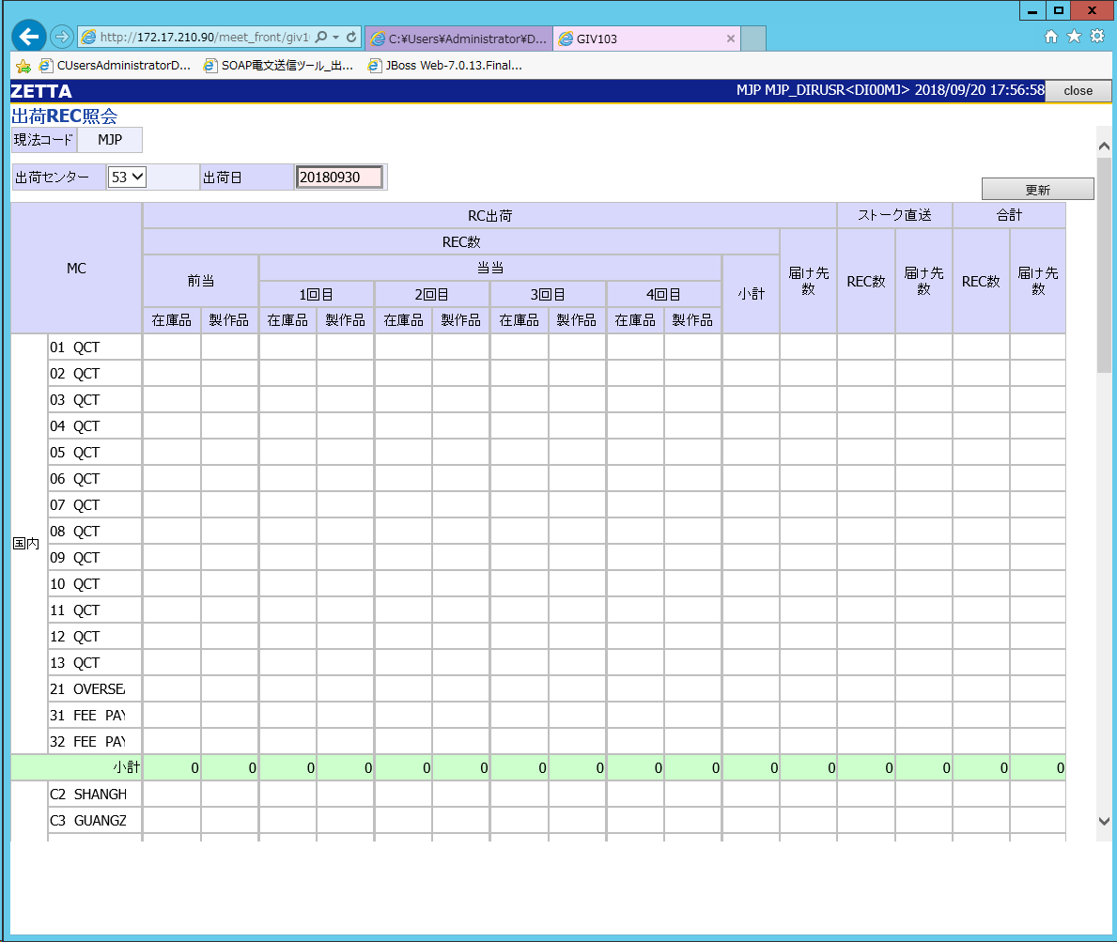

1

①
3
1

④～⑥
③

1

②

